フォルダー&ファイル
フォルダーとファイルについて
パソコンの中には、いろいろなフォルダーがありますが、分かりやすくするために、２つに絞ります。Ownerフォルダーは、自分用のデータ（ファイル）を保存します。
パブリック フォルダーは、自分だけではなく、共通に使用するデータ（ファイルを）を保存します。
新しくフォルダーを作ることができます。

フォルダーとは
関連するファイルを「フォルダー」という入れ物に入れて分類して保管します。

パブリック フォルダーにも、
次の４つのフォルダーが作られています。新しいフォルダーを作ることもできます。

Ownerフォルダーには、次の４つのフォルダーが作られています。新しいフォルダーを作ることもできます。

マイピクチャ フォルダーには、左の２つのフォルダーが作られています。新しいフォルダーを作ることもできます。
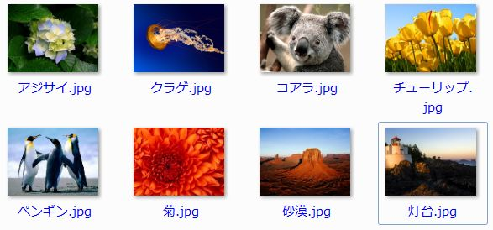

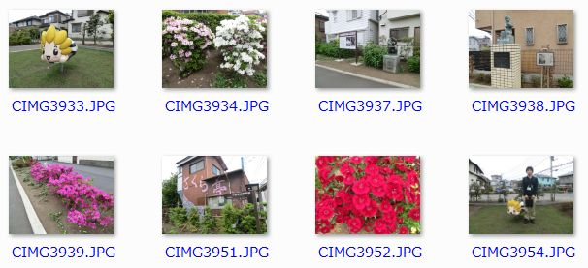
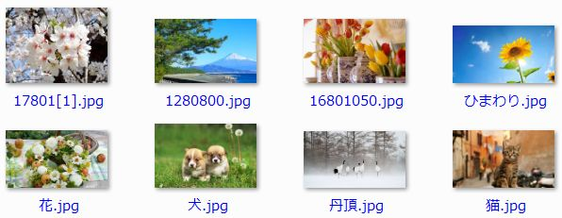
ファイルとは
アプリで作成したデータは、すべて「ファイル」という単位で保存されます。

2015.5.9 座間散策 フォルダーには、皆さんが撮影した写真のファイルが保存されています。新しいファイルを追加することもできます。
2015.5.30 講座用 フォルダーには、
８つのファイルが保存されています。
新しいファイルを追加することもできます。

ライブラリ
ライブラリの機能について
ライブラリに複数のフォルダーを登録すると、パソコン内の複数の場所に保存されているフォルダーやファイルを、一括管理することができる機能です。
タスクバーの「エクスプローラー」ボタンをクリックすると、４つのライブラリが表示されます。
新しいライブラリを作ることもできます。ここでは、「ピクチャ」ライブラリについて話を進めます。
エクスプローラーとは
エクスプローラーは、パソコン内のフォルダーやファイルを管理するための機能を備わっており、フォルダーを作成したり、ファイルをコピー･移動したりできます。

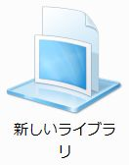
「エクスプローラー」ボタン

ピクチャ ライブラリに複数のフォルダーを登録する
ピクチャ ライブラリに複数のフォルダーを登録しておくと、パソコン内の複数の場所に保存されているフォルダーやファイルを一括して管理してくれます。
今回は、ピクチャ ライブラリには、「マイピクチャ」フォルダーと「パブリックのピクチャ」フォルダーが登録されています。
よって、「ピクチャ リブラリ」をクリックすると、パソコン内の「マイピクチャ」フォルダーと「パブリックのピクチャ」フォルダーの中にあるフォルダやファイルを表示してくれます。
フォトギャラリーアプリは、ライブラリの内、ピクチャ ライブラリとビデオ ライブラリに登録されているフォルダーをパソコン内から探して、そのフォルダーの保存されているファイルをギャラリーに表示してくれます。
フォト ギャラリーの特長
１．「ピクチャ」ライブラリと「ビデオ」ライブラリにあるすべての写真と動画ファイルを収集して表示する。
２．スライドショー表示や壁紙を表示する。
３．写真をメールで送信する。
４．写真からスライドショーDVDを作る
５．オンラインアルバムで写真を共有する。
６．写真の修整や加工ができる。
欠点
１．復元できるようにしているため、HDDの容量が増える。
２．写真に文字を挿入できない。
３．被写体の輪郭にそって、切抜きができない。

インストールの仕方
フォトギャラリーのインストールの仕方
2015年5月23日

１．インターネットで、「"フォトギャラリー maicrosft"」を入力して、
検索する（①）。
２．最上段にある「フォトギャラリー-Maicrosoft Windows」をクリックする（②）。

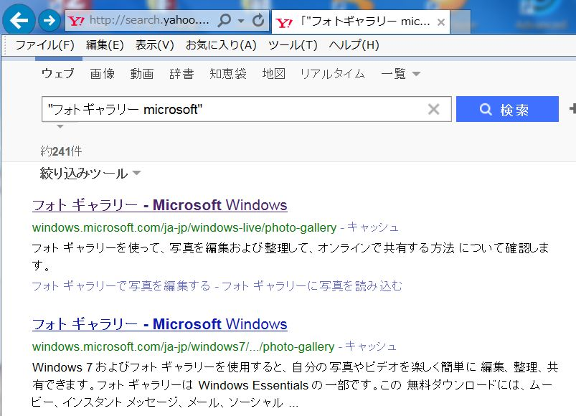
２
１

３．下記のページが表示されるので、「今すぐ入手」をクリックする（③）。
４．すると、画面の下の当たりに「実行」「保存」「キャンセル」のボタンが表示されるので「実行」をクリックする（④）と、「インストールの準備をしています」と表示が出る（④-1）。

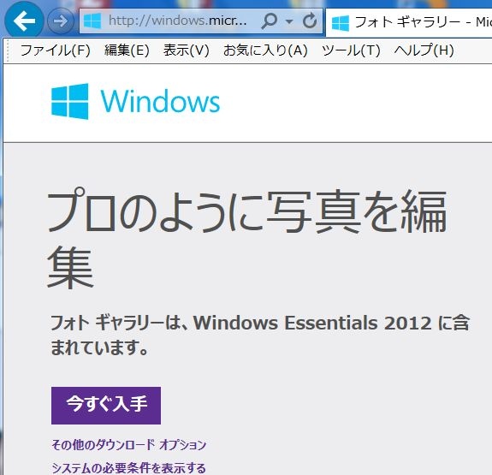
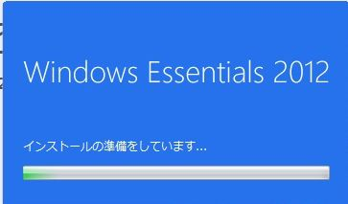
３
④-1

４

5．下記画面で、「インストールする製品の選択」をクリックする（⑤）。

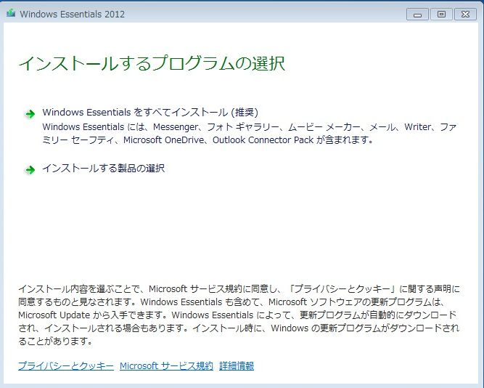
５

6．⑥の画面か、⑨の画面が表示される。⑥の画面の場合は、「ファミリー セーフティ」と「Outlook Connector Pack」のチェックを外して（⑦）、「インストール」をクリックする（⑧）。項目８に進む。

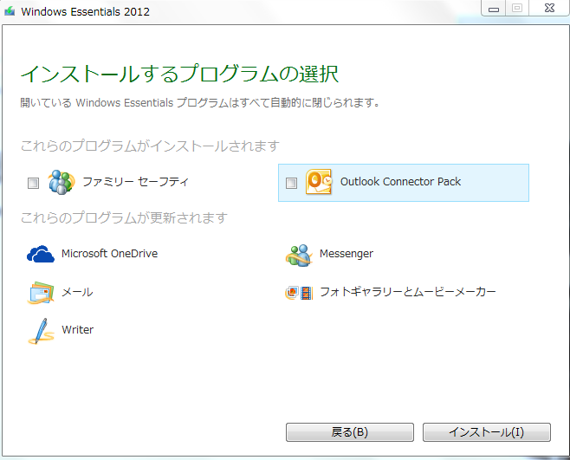
６
７
８

7．⑨画面の場合は、「フォトギャラリーとムービーメーカーのみチェックを付けて(⑩)、「インストール」をクリックする（⑪）。

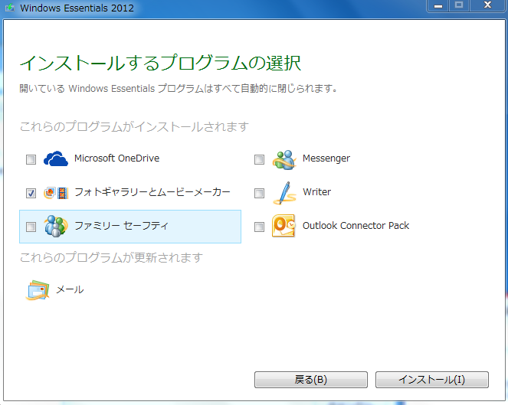
９
11
10

8．インストールを開始している画面が表示され（⑫）、インストールが終わると、「完了しました」画面が表示されるので、「今すぐ再起動」をクリックする（⑬）。

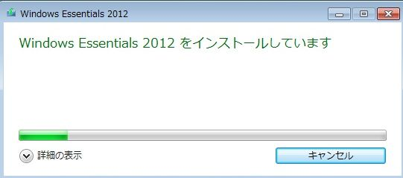
12

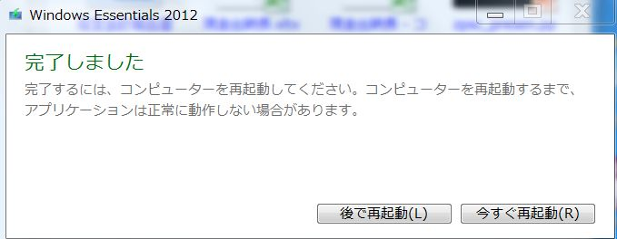
13

9．インストールが終わったら、「スタート」ボタン→「すべてのプログラム」→「フォトギャラリー」をクリックする（⑭）。

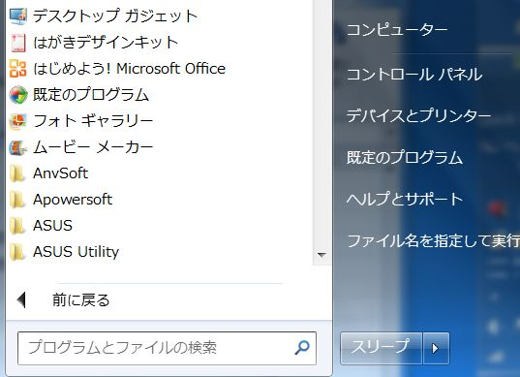
14

10．最初に下記画面が表示されるので、「承諾」をクリックする（⑮）。
その後、フォトギャラリーが立ち上がる。
11．「この形式のファイルを開くときにフォトギャラリーを使用しますか？」という画面が表示されたら「今後、このファイルの種類についてはメッセージを表示しない」にチェックを入れて（⑯）、「いいえ」をクリックする（⑰）。

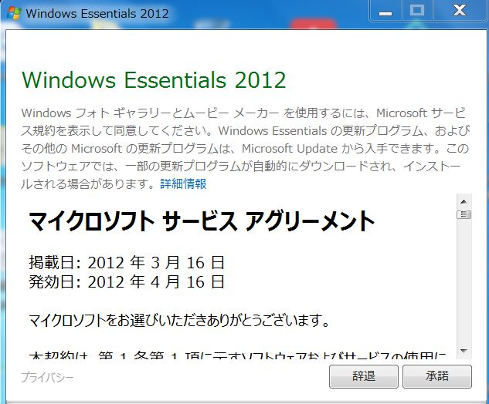
15

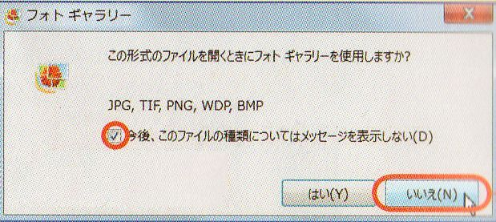

１７
１６

クラウドとは
オンラインアルバムで思い出の写真を共有する
2015-05-23

クラウドとは、
クラウド（Cloud）とは直訳すると雲、ITの世界ではインターネット上にある運営会社のコンピューター（サーバー）でデータを管理して、ネット経由で各種機能を提供するサービスを、雲の上に例えてクラウドと総称する。
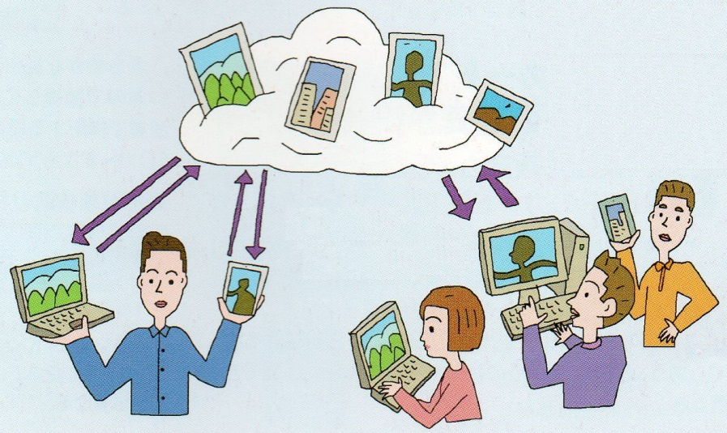

サービスの種類はいろいろあるが、中でも、大量の写真を保管できるクラウドストレージ サービスがる。また、保管中の写真を第三者にウェブブラウザーで見てもらう写真アルバム サービスがある。（12ページ参照）
ストレージサービスとは、
ファイルの保管庫として使用できるサービスです。

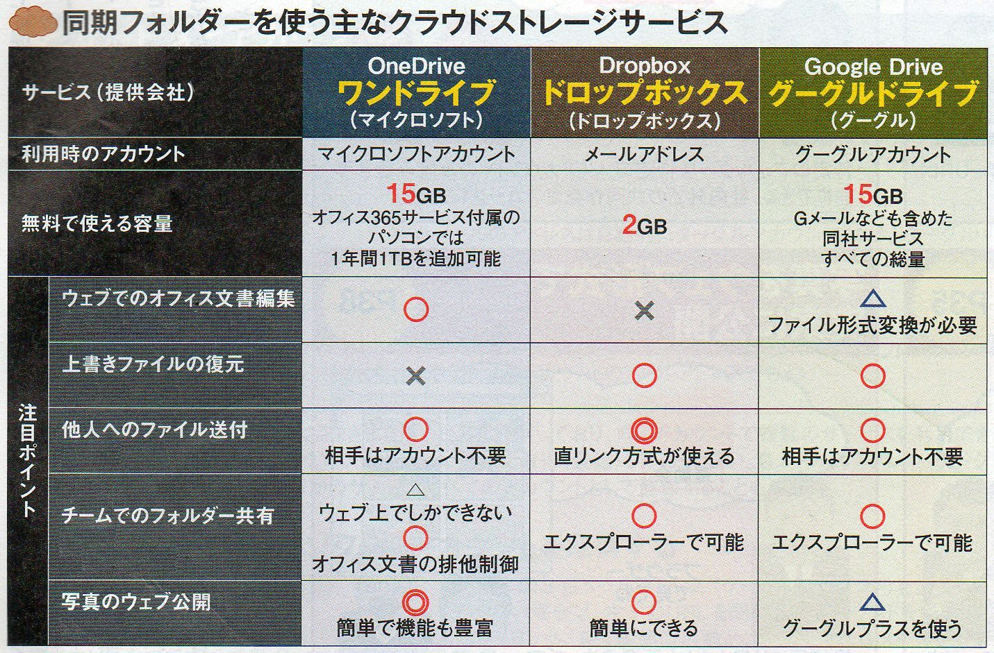

１5GB の容量では、
1800万画素のデジタルカメラで、JPEG最高画質で撮影する場合、平均して、
１枚７MB程度の画像となり、15GBの容量で、2140枚も保存できます。
（11ページ参照）
日経PC21 2014年12月号

